상품제안서
[보만] 2구 샌드위치메이커 간식메이커 | 상품코드: F19692

 |  |  |  |  |  |  | 02-412-0044 | www.easy1.co.kr
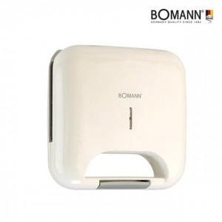

【상세/제작정보】

【인쇄/포장옵션】 | 스티커 / 별도문의

【공급단가】 | 수량 | 50~ | 100~ | 500~ | 1,000~ | 2,000~
*VAT별도 | 단가 | 13,090원 | 12,870원 | 12,540원 | 12,320원 | 11,990원

【상품 URL】 | http://www.easy1.co.kr/src/goods_detail.php?gdno=19692

